Xonadonlar ma'lumotlari DEMO
Narxi | Xona raqami | Podezd | Qavat | Xonalar soni | Maydoni | Xonadon loyihasi rasmi | Xonadon kadastri rasmi
0 | 1 | 1 | 1 | 2 | 60.85 | 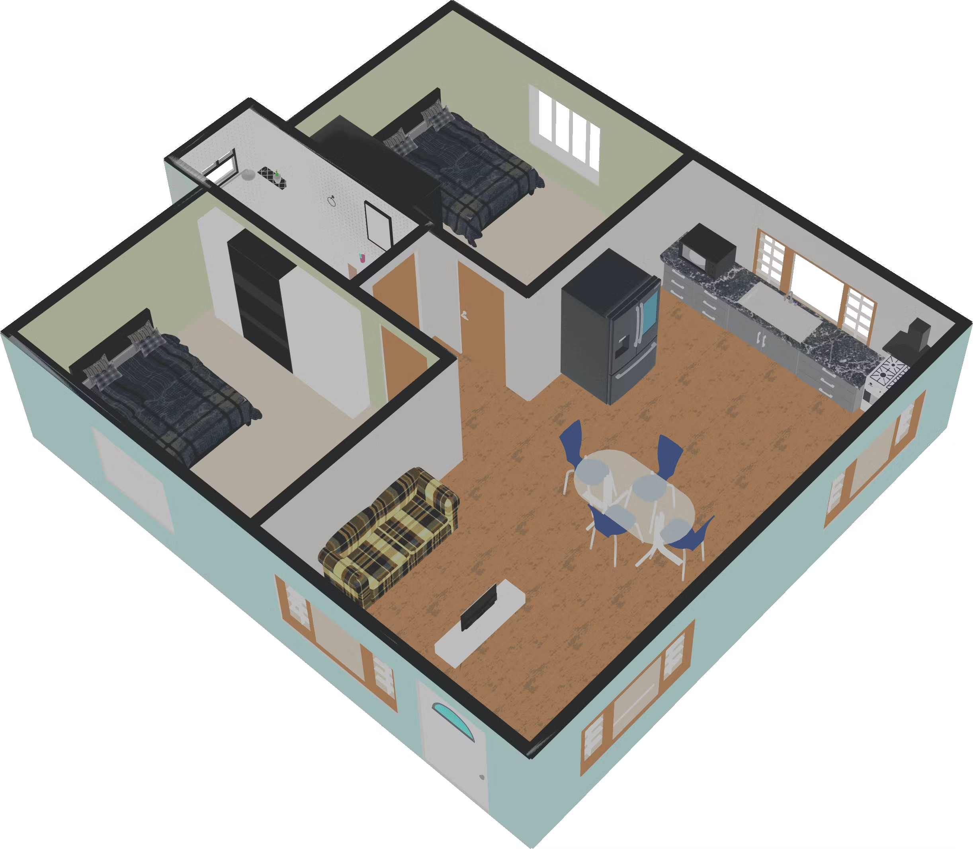 | 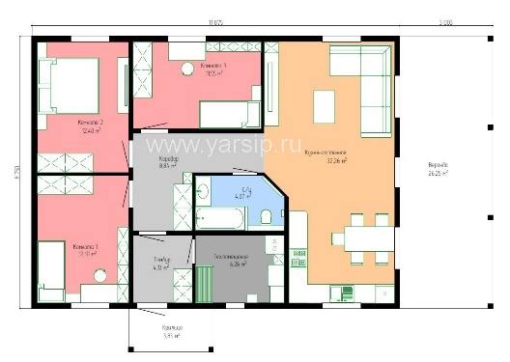
0 | 2 | 1 | 1 | 3 | 70
0 | 3 | 1 | 1 | 2 | 57.51
0 | 4 | 1 | 1 | 2 | 65.86
0 | 5 | 1 | 1 | 1 | 45.63
0 | 6 | 1 | 2 | 2 | 60.85
0 | 7 | 1 | 2 | 3 | 70
0 | 8 | 1 | 2 | 2 | 57.51
0 | 9 | 1 | 2 | 2 | 65.86
0 | 10 | 1 | 2 | 1 | 45.63
0 | 11 | 1 | 3 | 2 | 60.85
0 | 12 | 1 | 3 | 3 | 70
0 | 13 | 1 | 3 | 2 | 57.51
0 | 14 | 1 | 3 | 2 | 65.86
0 | 15 | 1 | 3 | 1 | 45.63
0 | 16 | 1 | 4 | 2 | 60.85
0 | 17 | 1 | 4 | 3 | 70
0 | 18 | 1 | 4 | 2 | 57.51
0 | 19 | 1 | 4 | 2 | 65.86
0 | 20 | 1 | 4 | 1 | 45.63
0 | 21 | 1 | 5 | 2 | 60.85
0 | 22 | 1 | 5 | 3 | 70
0 | 23 | 1 | 5 | 2 | 57.51
0 | 24 | 1 | 5 | 2 | 65.86
0 | 25 | 1 | 5 | 1 | 45.63
0 | 26 | 2 | 1 | 2 | 60.85
0 | 27 | 2 | 1 | 3 | 70
0 | 28 | 2 | 1 | 2 | 57.51
0 | 29 | 2 | 1 | 2 | 65.86
0 | 30 | 2 | 1 | 1 | 45.63
0 | 31 | 2 | 2 | 2 | 60.85
0 | 32 | 2 | 2 | 3 | 70
0 | 33 | 2 | 2 | 2 | 57.51
0 | 34 | 2 | 2 | 2 | 65.86
0 | 35 | 2 | 2 | 1 | 45.63
0 | 36 | 2 | 3 | 2 | 60.85
0 | 37 | 2 | 3 | 3 | 70
0 | 38 | 2 | 3 | 2 | 57.51
0 | 39 | 2 | 3 | 2 | 65.86
0 | 40 | 2 | 3 | 1 | 45.63
0 | 41 | 2 | 4 | 2 | 60.85
0 | 42 | 2 | 4 | 3 | 70
0 | 43 | 2 | 4 | 2 | 57.51
0 | 44 | 2 | 4 | 2 | 65.86
0 | 45 | 2 | 4 | 1 | 45.63
0 | 46 | 2 | 5 | 2 | 60.85
0 | 47 | 2 | 5 | 3 | 70
0 | 48 | 2 | 5 | 2 | 57.51
0 | 49 | 2 | 5 | 2 | 65.86
0 | 50 | 2 | 5 | 1 | 45.63

